상품제안서
통기성 좋은 오피스 망사 조끼 | 상품코드: S47876

 |  |  |  |  |  |  | 02-713-8555 | www.synergygift.co.kr
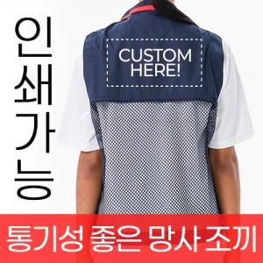

【상세/제작정보】

【인쇄/포장옵션】 | / OPP(비닐)

【공급단가】 | 수량 | 50~ | 100~ | 300~ | 1,000~ | 3,000~
*VAT별도 | M~3XL | 17,610원 | 17,200원 | 16,390원 | 15,580원 | 15,170원
 | 4XL | 19,040원 | 18,600원 | 17,720원 | 16,840원 | 16,400원
 | 5XL | 20,470원 | 20,000원 | 19,050원 | 18,110원 | 17,640원

【상품 URL】 | https://www.synergygift.co.kr:443/src/goods_detail.php?gdno=47876

